Sheet1
海南师范大学附属中学思政大厅文化建设工程量清单及报价表
序号 | 项目 | 效果图 | 材料工艺 | 数量 | 单位 | 单价(元) | 金额(元)
1 | 拆除项 |  | 拆除内容：墙面造型拆除，原乳胶漆打磨铲除、灯具拆除、墙面平整修补，垃圾装袋清运； | 1.0 | 项
2 | 文化墙1 |  | 广告：15mm高密度pvc板材3mm亚克力UV印， 酸性硅酮玻璃结构胶粘结上墙， 规格：1650mm*1200mm； | 2.0 | 项
3 | 党史文化墙2 |  | 框架造型：镀锌方管钢架结构，激光切割，铁艺造型焊接封板，精工雕刻，防锈处理，原子灰修补，找平打磨，环氧底漆一遍，汽车定制调色喷漆两边饰面， 规格：长6680*宽300*高300mm、长6680*宽300*高100mm、长3060*宽300*高100mm； | 1.0 | 项
 |  |  | 基层造型:镀锌钢管框支架， 轻钢龙骨打底、12mm防火夹板封底造型， 基层处理，底灰修补，精工打磨， 规格：长2700mm*高6320mm； | 1.0 | 项
 |  |  | 油画布：界面剂打底，白色底漆涂刷， 定制装饰油画布安装饰面， 规格：长2700mm*高6320mm； | 1.0 | 项
 |  |  | 广告：15mm高密度pvc板材、3mm亚克力UV印， 酸性硅酮玻璃结构胶粘结上墙， 规格：2100mm*380mm、1880mm*1880mm、3600mm*2300mm； | 1.0 | 项
4 | 红色文化文化墙3 |  | 框架造型：镀锌方管钢架结构，激光切割，铁艺造型焊接封板，精工雕刻，防锈处理，原子灰修补，找平打磨，环氧底漆一遍，汽车定制调色喷漆两边饰面， 规格：11200*300*300mm、11200*300*100mm、3060*300*100mm、3060*300*100mm； | 1.0 | 项
 |  |  | 基层造型:镀锌钢管框支架， 轻钢龙骨打底、12mm防火夹板封底造型， 基层处理，底灰修补，精工打磨， 规格：长11000mm*高2660mm； | 1.0 | 项
 |  |  | 油画布：界面剂打底，白色底漆涂刷， 定制装饰油画布安装饰面， 规格：长11000mm*高2660mm； | 1.0 | 项
 |  |  | 广告：15mm高密度pvc板材、3mm亚克力UV印，酸性硅酮玻璃结构胶粘结上墙，不锈钢精工字， 规格：2150mm*2530mm、5700mm*2230mm、180mm*1060mm*2、2530mm*1050mm；3、400mm*400mm | 1.0 | 项
5 | 思政文化文化墙4 |  | 框架造型：镀锌方管钢架结构，激光切割，铁艺造型焊接封板，精工雕刻，防锈处理，原子灰修补，找平打磨，环氧底漆一遍，汽车定制调色喷漆两边饰面 规格：长6680*宽300*高300mm、长6680*宽300*高100mm、长3060*宽300*高100mm； | 1.0 | 项
 |  |  | 基层造型:镀锌钢管框支架， 轻钢龙骨打底、12mm防火夹板封底造型， 基层处理，底灰修补，精工打磨， 规格：长2700mm*高6320mm； | 1.0 | 项
 |  |  | 油画布：界面剂打底，白色底漆涂刷， 定制装饰油画布安装饰面， 规格：长2700mm*高6320mm； | 1.0 | 项
 |  |  | 广告：15mm高密度pvc板材、3mm亚克力UV印，；酸性硅酮玻璃结构胶粘结上墙，不锈钢精工字 规格：1500mm*400mm、2700mm*1500mm、2700mm*4280mm； | 1.0 | 项
6 | 天花乳胶漆 | 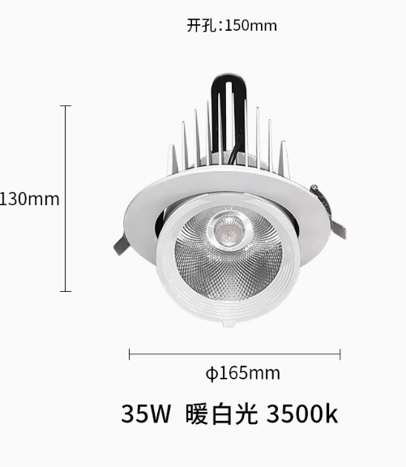 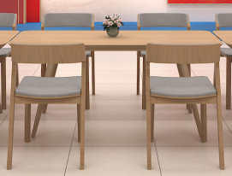 | 基层清理，腻子刮涂修补、精工打磨，乳胶漆饰面（一底两面）； | 113.0 | ㎡
7 | 梁乳胶漆 |  | 基层清理，腻子刮涂修补、精工打磨，乳胶漆饰面（一底两面）； | 50.0 | ㎡
8 | 墙面乳胶漆 |  | 基层清理，腻子刮涂修补、精工打磨，乳胶漆饰面（一底两面）；（带颜色） | 94.5 | ㎡
9 | 天花边吊 |  | 轻钢龙骨基层，石膏板饰面，腻子粉刮涂，打磨平整，底漆一遍，白色乳胶漆两遍饰面，800宽（含墙面造型深度） | 25.0 | m
10 | 天花标语文化造型 |  | 规格：2400mm*400mm工艺：15mm高密度pvc板材正反面UV印、五金固定。 | 6.0 | 个
11 | 不忘初心牢记使命（刻字） |  | 1.8mm高密度PVC雕刻烤漆字， 规格：400mm*400mm | 8.0 | 个
12 | 灯具线路改造 |  | 强电布置、开槽预埋，灯具定制成品采购安装（LED灯源白光） | 114.0 | ㎡
13 | 明装长条灯 |  | 规格：1500*70mm、白壳、白光42瓦。 | 14.0 | 个
14 | 嵌入式象鼻射灯 |  | 规格：(开孔140MM)35W 3500k暖白光高显97 | 14.0 | 个
15 | 阅读长方桌 |  | 规格：1600mm*700mm，一桌四椅。 | 3.0 | 组
16 | 盘栽绿植 |  | 陶瓷花盆，绿植，营养土，陶粒。 | 2.0 | 个
17 | 广告安装费 |  | 辅材、人工 | 1.0 | 项
18 | 广告排版费 |  | 图文设计、文字编辑、文字检查 | 1.0 | 项
 | 合计
 | 税费 | 增值税普通发票 3%
 | 税后合计

